상품제안서
EL 자외선차단 암 슬리브 쿨토시 (핑거,핑거리스선택) | 상품코드: F27196

 |  |  |  |  |  |  | 02-412-0044 | www.easy1.co.kr
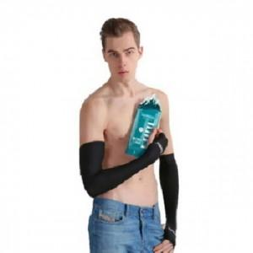

【상세/제작정보】 | 스티커 제작및 부착 비용 별도 문의.

【인쇄/포장옵션】 | / OPP(비닐)

【공급단가】 | 수량 | 320~ | 640~ | 1,600~ | 3,000~ | 5,000~
*VAT별도 | 단가 | 3,720원 | 3,650원 | 3,560원 | 3,500원 | 3,410원

【상품 URL】 | https://dev.easy1.co.kr:443/src/goods_detail.php?gdno=27196

